Ejercicio1
 | TABLA GENEREAL |  |  |  |  |  |  |  | TABLA CALCULO TIEMPO MÁS CORTO |  |  |  | TABLA CALCULO TIEMPO MÁS LEJANO
INTEGRANTES: | Actividad | Predecesor | a | m | b | TE | D. Estandar | Varianza | Nodos | Predecesor | TC+TE | TC | Nodos | Predecesor | Tl-Te | TL
David Ayme | A | - | 2 | 3 | 4 | 3.00 | 0.33 | 0.11 | 1 | - | 0 | 0 | 8 | - | 14 | 14
Henry Cortez | B | A | 1 | 2 | 3 | 2.00 | 0.33 | 0.11 | 2 | 1 | 0+3,00 | 3 | 7 | 8 | 14-2,00 | 12
Edder Naranjo | C | A | 2 | 6 | 10 | 6.00 | 1.33 | 1.78 | 3 | 2 | 3,00+2,00 | 5 | 6 | 8 | 14-0 | 14
Matias Tite | D | C | 1 | 2 | 3 | 2.00 | 0.33 | 0.11 | 4 | 2 | 3,00+6,00 | 9 | 5 | 7 | 12-1,5 | 10.5
GRUPO 3 | E | A | 1 | 3 | 5 | 3.00 | 0.67 | 0.44 | 5 | 3 | 5,00+3,00 | 8 | 4 | 8 | 14-5,00 | 9
 | F | B | 2 | 3 | 4 | 3.00 | 0.33 | 0.11 |  | 4 | 9,00+1,00 | 10 |  | 6 | 14-2,00 | 12
 | G | C | 3 | 5 | 7 | 5.00 | 0.67 | 0.44 | 6 | 4 | 9,00+2,00 | 11 |  | 5 | 10,5-1,00 | 9.5
 | H | C | 0.5 | 1 | 1.5 | 1.00 | 0.17 | 0.03 | 7 | 5 | 10+1,5 | 11.5 | 3 | 5 | 10,5-3,00 | 7.5
 | I | F,H | 1 | 1.5 | 2 | 1.50 | 0.17 | 0.03 | 8 | 2 | 3,00+3,00 | 6 | 2 | 8 | 14,00-3 | 11
 | J | I | 1 | 2 | 3 | 2.00 | 0.33 | 0.11 |  | 4 | 9,00+5 | 14 |  | 4 | 9-6,00 | 3
 |  |  |  |  |  |  |  |  |  | 6 | 11,00+0 | 11 |  | 3 | 7,5-2,00 | 5.5
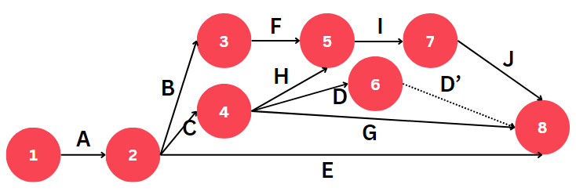
 |  |  |  |  |  |  |  |  |  | 7 | 11,5+2 | 13.5 | 1 | 2 | 3,00-3,00 | 0
 |  |  |  |  |  |  |  |  |  | Tiempo total del proyecto |  | 14
 |  |  |  |  |  |  |  |  |  |  |  |  | Holguras de las actividades(i,j)
 |  |  |  |  |  |  |  |  |  |  |  |  | Actividades(i,j) | H(i,j) | Ruta Crítica
 |  |  |  |  |  |  |  |  |  |  |  |  | A(1,2) | 0.00 | A -> C -> G | tiempo lejano de j
 |  |  |  |  |  |  |  |  |  |  |  |  | B(2,3) | 2.50 |  | menos
 |  |  |  |  |  |  |  |  |  |  |  |  | C(2,4) | 0.00 |  | (tiempo cercano de I + TE)
 |  |  |  |  |  |  |  |  |  |  |  |  | D(4,6) | 3.00
 |  |  |  |  |  |  |  |  |  |  |  |  | E(2,8) | 8.00
 |  |  |  |  |  |  |  |  |  |  |  |  | F(3,5) | 2.50
 |  |  |  |  |  |  |  |  |  |  |  |  | G(4,8) | 0.00
 |  |  |  |  |  |  |  |  |  |  |  |  | H(4,5) | 0.50
 |  |  |  |  |  |  |  |  |  |  |  |  | I(5,7) | 0.50
 |  |  |  |  |  |  |  |  |  |  |  |  | J(7,8) | 0.50

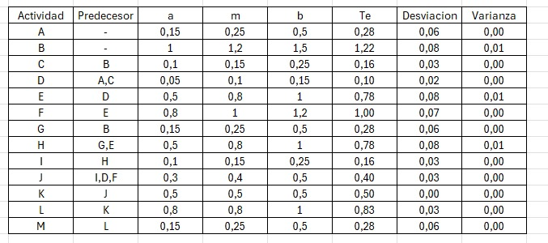

 |  |  | TE | DESV | VARIANNZA
 |  |  | (A+4M+B)/6 | (B-A)/6 | CUADRADO DESV

Ejercicio3
 | Tabla General |  |  |  |  |  |  |  | Tabla Tiempo Más Corto |  |  |  | Tabla Tiempo Más Lejano
INTEGRANTES: | Actividad | Predecesor | a | m | b | TE | D. Estándar | Varianza | Nodos | Predecesor | TC+TE | TC | Nodos | Predecesor | Tl-Te | TL | Tiempo de terminación del proyecto
David Ayme | A | - | 1 | 2 | 3 | 2.00 | 0.33 | 0.11 | 1 | - | 0 | 0 | 10 | - | 20 | 20
Henry Cortez | B | A | 2 | 4 | 6 | 4.00 | 0.67 | 0.44 | 2 | 1 | 0+2 | 2 | 9 | 10 | 20-2 | 18 | z | 1.667 |  | (X-U)/DESV
Edder Naranjo | C | B,H | 1 | 1 | 1 | 1.00 | 0.00 | 0.00 | 3 | 1 | 0+6 | 6 | 8 | 9 | 18 - 5 | 13 | U calculado | 20 | TIEMPO MAS CORTO
Matias Tite | D | - | 3 | 6 | 9 | 6.00 | 1.00 | 1.00 | 4 | 3 | 6+2 | 8 | 7 | 10 | 20-5 | 15 | x Duración solicitada | 25 | TIEMPO ESPERADO
GRUPO 3 | E | G | 2 | 3 | 4 | 3.00 | 0.33 | 0.11 | 5 | 3 | 6+3 | 9 | 6 | 9 | 18-1 | 17 | Desviación | 3.00 | SUMA DE LAS DESVIACIONES RUTA CRITICA
 | F | E | 3 | 5 | 7 | 5.00 | 0.67 | 0.44 | 6 | 2 | 2+4 | 6 | 5 | 8 | 13-4 | 9
 | G | D | 1 | 2 | 3 | 2.00 | 0.33 | 0.11 |  | 4 | 8+2 | 10 | 4 | 7 | 15-3 | 12 | Probabilidad | 95.15%
 | H | G | 1 | 2 | 3 | 2.00 | 0.33 | 0.11 | 7 | 4 | 8+3 | 11 |  | 6 | 17-2 | 15
 | I | D | 1 | 3 | 5 | 3.00 | 0.67 | 0.44 | 8 | 3 | 6+3 | 9 | 3 | 8 | 13-3 | 10 | La probabilidad de que el proyecto termine en 25 días es del 95,15%
 | J | I | 3 | 4 | 5 | 4.00 | 0.33 | 0.11 |  | 5 | 9+4 | 13 |  | 5 | 9-3 | 6
 | K | D | 2 | 3 | 4 | 3.00 | 0.33 | 0.11 | 9 | 6 | 10+1 | 11 |  | 4 | 12-2 | 10
 | L | J,K | 3 | 5 | 7 | 5.00 | 0.67 | 0.44 |  | 8 | 13+5 | 18 | 2 | 6 | 17-4 | 13
 | M | C,L | 1 | 2 | 3 | 2.00 | 0.33 | 0.11 | 10 | 7 | 11+5 | 16 | 1 | 3 | 6-6 | 0
 |  |  |  |  |  |  |  |  |  | 9 | 18+2 | 20 |  | 2 | 13-2 | 11

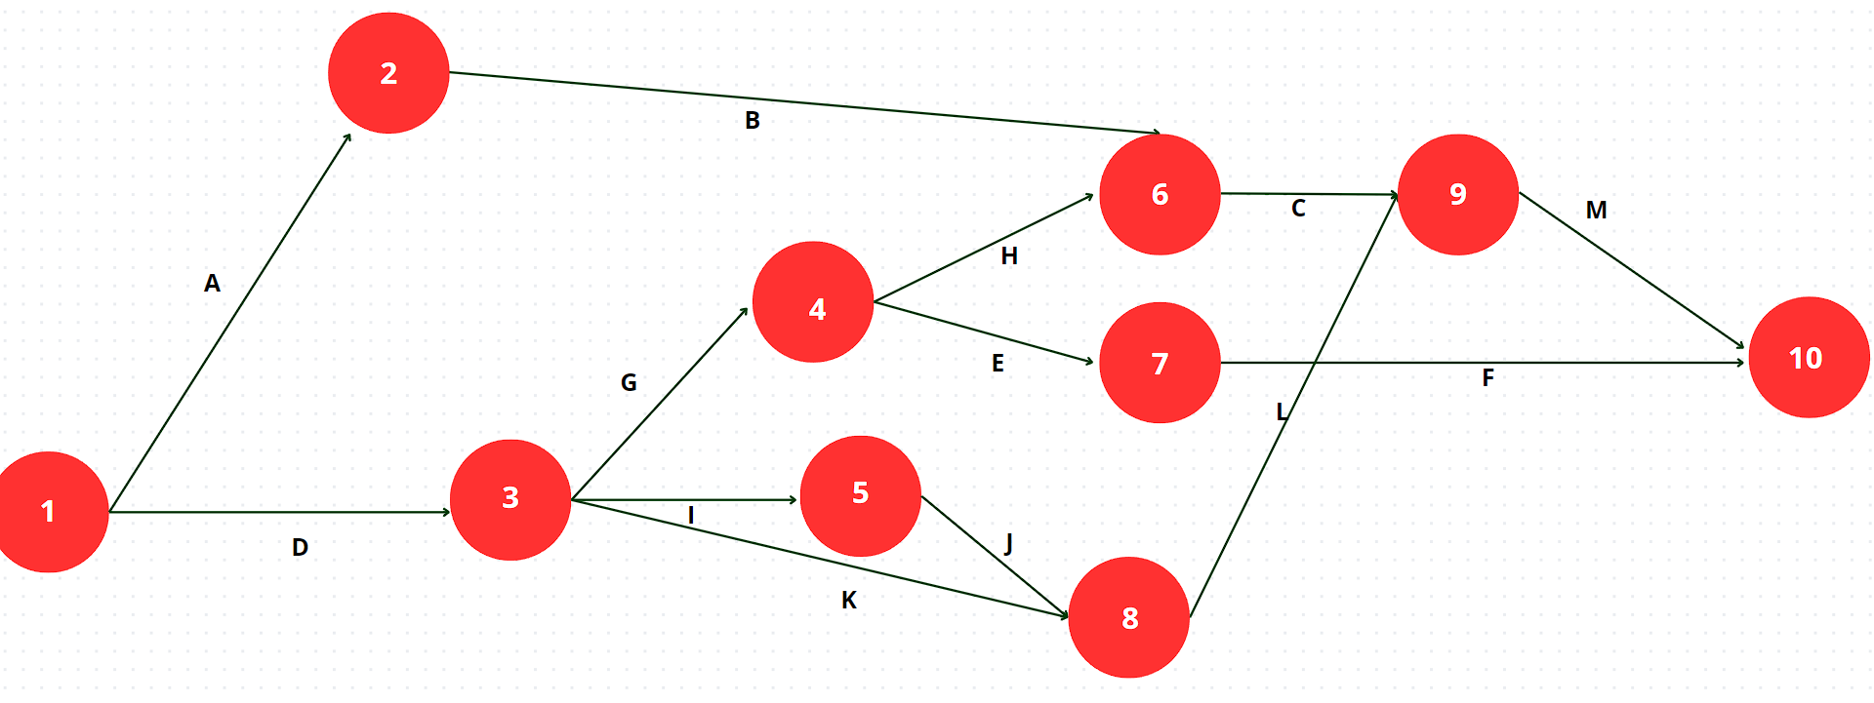
 |  |  |  |  |  |  |  |  |  |  |  |  | Holguras de las actividades
 |  |  |  |  |  |  |  |  |  |  |  |  | Actividades(i,j) | H(i,j) | Ruta Crítica
 |  |  |  |  |  |  |  |  |  |  |  |  | A(1,2) | 9.00 | D -> I -> J -> L -> M
 |  |  |  |  |  |  |  |  |  |  |  |  | B(2,6) | 11.00
 |  |  |  |  |  |  |  |  |  |  |  |  | C(6,9) | 7.00
 |  |  |  |  |  |  |  |  |  |  |  |  | D(1,3) | 0.00
 |  |  |  |  |  |  |  |  |  |  |  |  | E(2,3) | 1.00
 |  |  |  |  |  |  |  |  |  |  |  |  | F(7,10) | 4.00
 |  |  |  |  |  |  |  |  |  |  |  |  | G(3,4) | 4.00
 |  |  |  |  |  |  |  |  |  |  |  |  | H(4,6) | 7.00
 |  |  |  |  |  |  |  |  |  |  |  |  | I(3,5) | 0.00
 |  |  |  |  |  |  |  |  |  |  |  |  | J(5,8) | 0.00
 |  |  |  |  |  |  |  |  |  |  |  |  | K(3,8) | 4.00
 |  |  |  |  |  |  |  |  |  |  |  |  | L(8,9) | 0.00
 |  |  |  |  |  |  |  |  |  |  |  |  | M(9,10) | 0.00

